상품제안서
쿠비녹스 해피트리 5P 디너세트 | 상품코드: S25323

 |  |  |  |  |  |  | 02-713-8555 | www.synergygift.co.kr
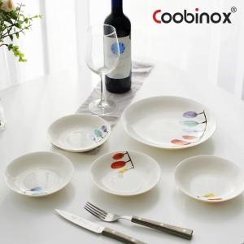 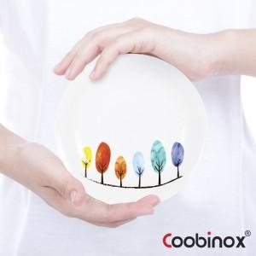 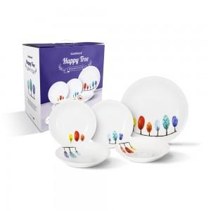

【상세/제작정보】 | <p>1. 산뜻한 컬러와 감각적인 일러스트가 들어간 해피트리 쿠프는 식탁을 더 고급스럽게 연출하는 최고의 테이블웨어입니다.</p><p>2. 넉넉한 9인치 크기의 메인디쉬 1개와 6인치 크기의 사이드 디쉬 4개의 스마트한 구성으로 다양한 사용이 가능합니다.</p><p>3. 가볍고 심플한 생활 접시로 돌출 또는 각진 부분 없어서 음식물의 끼임, 기름때의 뭉침 등의 현상이 적고 세척도 간편해서 오랫동안 사용할 수 있습니다.​&nbsp;</p>

【인쇄/포장옵션】 | 스티커 / 포장불가능

【공급단가】 | 수량 | 50~ | 100~ | 500~ | 1,000~ | 2,000~
*VAT별도 | 단가 | 9,810원 | 9,490원 | 9,160원 | 8,830원 | 8,500원

【상품 URL】 | https://www.synergygift.co.kr:443/src/goods_detail.php?gdno=25323

